核心业务流程
核心业务流程
登记客户信息
登记项目信息（必须指定项目负责人）
项目负责人派工
项目执行-及时更新项目进度信息
报告审核流程（按业务要求走相应的审核流程）
出具报告并归档
项目完成
结算、开票、收款、奖金核算（根据项目实际情况）
业务类别
会计审计
房地产评估
工程造价
招投标代理
咨询类
以上业务需要分别归属相关的公司
湖南天华房地产土地评估有限责任公司
株 洲中天华项目管理有限公司
株洲中天华管理咨询有限公司
达华集团北京建标诚和咨询有限公司湖南中天华分公司
湖南中天华会计师事务所（普通合伙）
湖南中天华资产评估有限公司

我的提醒
返回
 | 我的提醒
 | 我的首页 待办事宜 我的提醒 通知公告 我的项目 我的请假 我的考勤 通讯录 快速链接 请假 开票 报销
 |  | 查询

 |  | 项目编号 | 项目名称 | 子项目 | 待结事务 | 开始日期 | 截止日期
 |  | 外出申请 | 张三,2016-05-21 | 张三 | 2016-05-21 |  | 待处理
 |  | 项目开票 | 上海浦东房地产集团资产管理软件 | 李四 | 2016-05-21 |  | 待处理

显示项目状态为未开始及进行中的 ，已完成的无需显示

通知公告
返回
 | 通知公告
 | 我的首页 待办事宜 我的提醒 通知公告 我的项目 我的请假 我的考勤 通讯录 快速链接 请假 开票 报销
 |  | 查询

 |  | 标题 | 发布部门 | 发布日期 | 发布人 | 阅读否
 |  | 公积金基数调整 | 财务部 | 2016-05-21 | 李四 | 待处理
 |  | XXXXXX | 人事部 | 2016-05-21 | 张三 | 待处理

最新的消息 显示在最上面，点击可以查看消息的全部内容

我的项目
返回
 | 我的项目
 | 我的首页 待办事宜 我的提醒 通知公告 我的项目 我的请假 我的考勤 通讯录 快速链接 请假 开票 报销
 |  | 查询

 |  | 项目编号 | 项目名称 | 客户简称 | 开始日期 | 完成日期 | 填写工时 | 审批
 |  | TAX_2014 A006-01-06 MT10 | 会计审计 | 青岛鑫源九方置业 | 2016-02-21 | 2016-06-21 | 提交工时 | 发起审批
 |  | TAX_2014 A006-01-06 MT11 | 资产评估 | 莱州华润燃气 | 2016-03-21 | 2016-06-21 | 提交工时 | 发起审批
 |  | TAX_2014 A006-01-06 MT12 | 咨询类 | 青岛滨海学院 | 2016-03-30 | 2016-06-21 | 提交工时 | 发起审批
在这里提交项目工时，也可以发起项目审批

请假
返回
 | 请假流程单
 | 我的首页 待办事宜 我的提醒 通知公告 我的项目 我的请假 我的考勤 通讯录 快速链接 请假 开票 报销

提交
 |  |  | 请假申请流程
 |  | 部门： |  |  | 年度：2016
 |  | 请假日期 | 2016-06--21 | 请假人 | 张三
 |  | 开始日期 | 2016-06--21 | 开始时间 | 9:00:00
 |  | 结束日期 | 2016-06--22 | 结束时间 | 9:00:00
 |  | 请假小时数 | 8 | 请假天数 | 1
 |  | 假期类型 | 年假O 事假O 病假O 婚假O 产假O 丧假O 调休O
 |  | 事由

 |  | 注：请假一天按8小时计算;年假天数请在人事信息中录入。

开票
返回 |  |  |  |  |  | 预收款开票
 | 开票流程单 |  |  |  |  | 项目开票
 | 我的首页 待办事宜 我的提醒 通知公告 我的项目 我的请假 我的考勤 通讯录 快速链接 请假 开票 报销 |  |  |  |  | 预收款开票
提交
 |  |  | 开票申请单 |  |  |  | 审计费
 |  |  |  |  |  |  | 咨询费
 |  | 申请人 | 李四 | 申请时间 | 2016-06-21 开票类型 |  | 服务费
 |  | 业务类型 |  | 项目编号 |  |  | 代理费
 |  | 客户名称 |  | 客户经理 |  |  | 评估费
 |  | 项目金额 |  | 未开票金额
 |  | 开票公司 |  | 客户抬头
 |  | 开户行 |  | 账号
 |  | 地址 |  | 电话 |  |  | 增值税普通发票
 |  | 开票金额 |  | 应税劳务名称 |  |  | 增值税专用发票
 |  | 纳税人识别号 |  | 发票类型
 |  | 备注

报销
返回
 | 报销流程单
 | 我的首页 待办事宜 我的提醒 通知公告 我的项目 我的请假 我的考勤 通讯录 快速链接 请假 开票 报销
提交
 |  |  |  | 报销申请单
 |  | 报销人：张三 部门：IT部 职务：工程师 申请日期：2016-06021
 |  | 项目名称 |  |  | 项目编号
 |  | 序号 | 用款日期 | 说明 | 单价 | 数量 | 金额 | 操作
 |  | 1
 |  | 合计 |  |  | 合计大写
 |  | 备注 |  | 合计大写

客户信息登记
 | 返回
返回

 |  | 客户信息登记
 |  | 客户管理 客户信息登记 客户文档管理 联系人管理 供应商信息管理 供应商文档管理
 |  |  | 查询
 |  |  | 添加 修改 删除 导出
 |  |  | 客户编号 | 客户名称 | 客户负责人 | 职位 | 电话 | 手机 | 行业类型 | 客户来源 | 登记人 | 登记时间
 |  |  | A091 | 复旦大学 | 褚荣伟 | 博士 | 21215487 | 13215487245 | 朋友介绍 | 朋友介绍 | 张三 | 2016-060-21
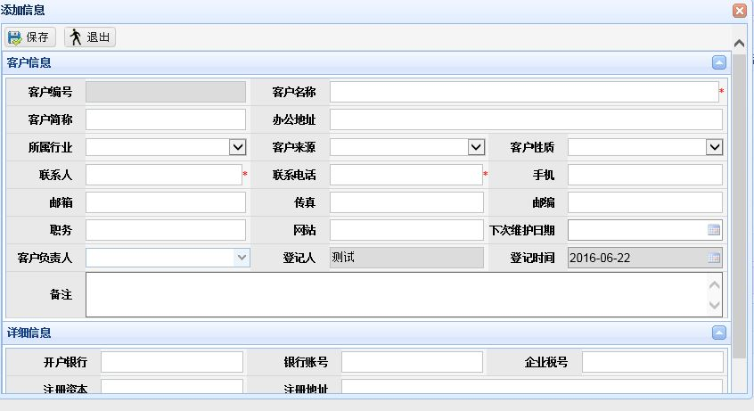
 |  |  | B039 | 雅培贸易 | 陈红 | 执行总监 | 656+4 | 13678455646
 |  |  | A090 | 北京保洁 | 沈岱易 | 执行总监 | 456456 | 12154878964

供应商信息管理
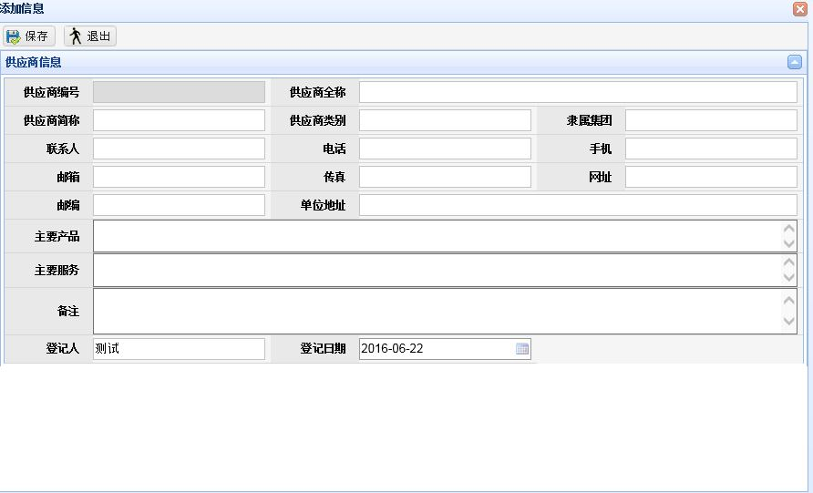
返回

 | 客户文档管理
 | 客户管理 客户信息登记 客户文档管理 联系人管理 供应商信息管理 供应商文档管理
 |  | 查询
 |  | 添加 修改 删除 导出
 |  | 供应商编号 | 供应商全称 | 单位地址 | 联系人 | 电话 | 手机 | 备注

项目信息登记
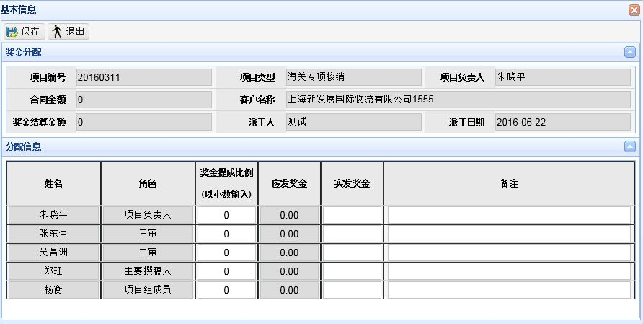
返回

 | 项目信息登记
 | 项目管理 项目信息管理 项目派工管理 项目文档管理 项目提成管理 项目结算管理
 |  | 查询
 |  | 添加 修改 导出
 |  | 项目编号 | 项目类型 | 客户名称 | 报告文号 | 合同金额 | 合同编号 | 项目负责人 | 计划开始日期 | 计划结束日期 | 项目节点 | 登记日期 | 操作
 |  | CSGW_2015_09_001 | 会计审计 | XXXXX | XXXX | 34500 | HG2016022 | 范燕娜 | 2016-04-12 | 2016-04-22 | 报告审核 | 2016-03-27 | 派工 奖金分配
 |  | CSGW_2015_09_002 | 房地产评估 | XXXXXX | XXXXXX | 45000 | HG2016023 | 李萍 | 2016-04-13 | 2016-04-23 | 出具报告 | 2016-03-28 | 派工 奖金分配
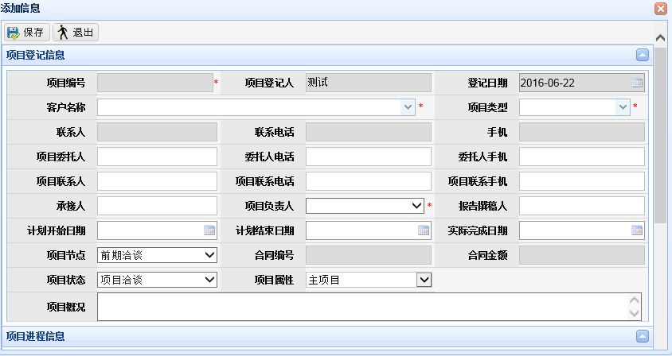
 |  | CSGW_2015_09_003 | 工程造价 | XXXXXX | XXXXXX | 30000 | HG2016024 | 张翔 | 2016-04-14 | 2016-04-24 | 内部整理 | 2016-03-29 | 派工 奖金分配
 |  | CSGW_2015_09_004 | 招投标代理 | XXXXXX | XXXX | 41000 | HG2016025 | 朱晓平 | 2016-04-15 | 2016-04-25 | 制定策略 | 2016-03-30 | 派工 奖金分配
 |  | CSGW_2015_09_005 | 咨询类 | XXXXXX | XXXXXX | 36000 | HG2016026 | 朱晓平 | 2016-04-16 | 2016-04-26 | 出具报告 | 2016-03-31 | 派工 奖金分配

在这里派工 奖金分配打开派工奖金分配表单，填写信息

项目派工管理
返回

 | 项目派工管理
 | 项目管理 项目信息管理 项目派工管理 项目文档管理 项目提成管理 项目结算管理
 |  | 高级查询
 |  | 导出
 |  | 项目编号 | 客户名称 | 项目类型 | 执行人 | 要求完成日期 | 角色 | 描述 | 派工人 | 派工日期 | 备注
 |  | CSGW_2015_09_001 | 天合汽车 | 咨询类 | 朱晓平 | 2016-03-24 | 项目成员 | XXXXX | 朱晓平 | 2016-03-13

这里是所有派工信息的总会 ，这里可以提供特定条件的查询和导出

通知发布
返回

 | 行政管理 文件管理 通知发布 通讯录 物资采购管理 物资领用管理
 |  | 查询
 |  | 添加 修改 删除
 |  | 编号 | 标题 | 文书类别 | 创建日期 | 发布状态
 |  | T20160622 | 财务发钱了 | TZGG | 2016-06-22 | 未发布
 |  |  |  |  |  | 已发布

可以提前创建信息，选择时间发布，在推送到每个部门人员

考勤管理
返回

 | 人力资源管理 人事信息管理 请假管理 考勤管理 薪资管理
 |  | 查询

接入考勤机系统

专业模板
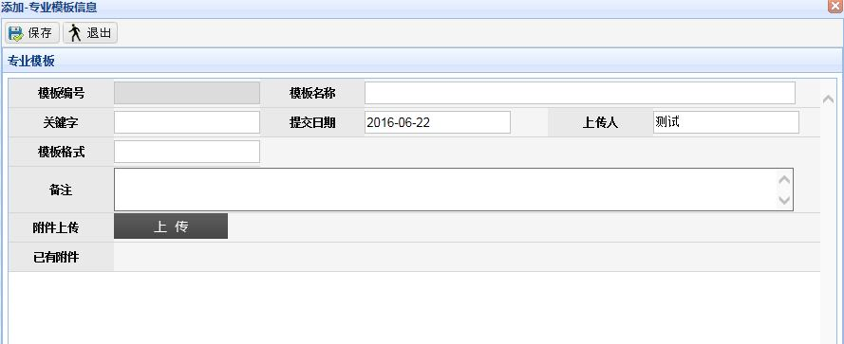
返回

 | 知识文档管理 专业模板 案例经验 培训资料
 |  | 查询
 |  | 添加 修改 删除
 |  | 模板编号 | 模板名称 | 关键字 | 模板格式 | 提交日期 | 上传人 | 备注

开票管理
返回


 | 财务管理 开票管理 收款管理 报销管理
 |  | 查询
 |  | 添加 修改 删除
 |  | 项目编号 | 客户名称 | 项目金额 | 开票金额 | 开票公司 | 备注

收款管理
返回


 | 财务管理 开票管理 收款管理 报销管理
 |  | 查询
 |  | 添加 修改 删除
 |  | 文档编号 | 文档名称 | 关键字 | 提交日期 | 上传人 | 备注

报销管理
返回

 | 财务管理 开票管理 收款管理 报销管理
 |  | 查询
 |  | 添加 修改 删除 | 发放
 |  | 报销编号 | 用款日期 | 用途 | 单价 | 数量 | 总价 | 发放状态
 |  | B2016062201 | 2016-06-22 | 交通费 | 6 | 2 | 12 | 未发放
选中记录、点击发放改变发放状态

应收款报表
返回


 | 统计报表 应收款报表 项目台账报表 项目奖金报表 项目结算报表 员收入报表 人事信息报表
 |  | 查询
 |  | 添加 修改 删除
 |  | 文档编号 | 文档名称 | 关键字 | 提交日期 | 上传人 | 备注

项目台账报表
返回

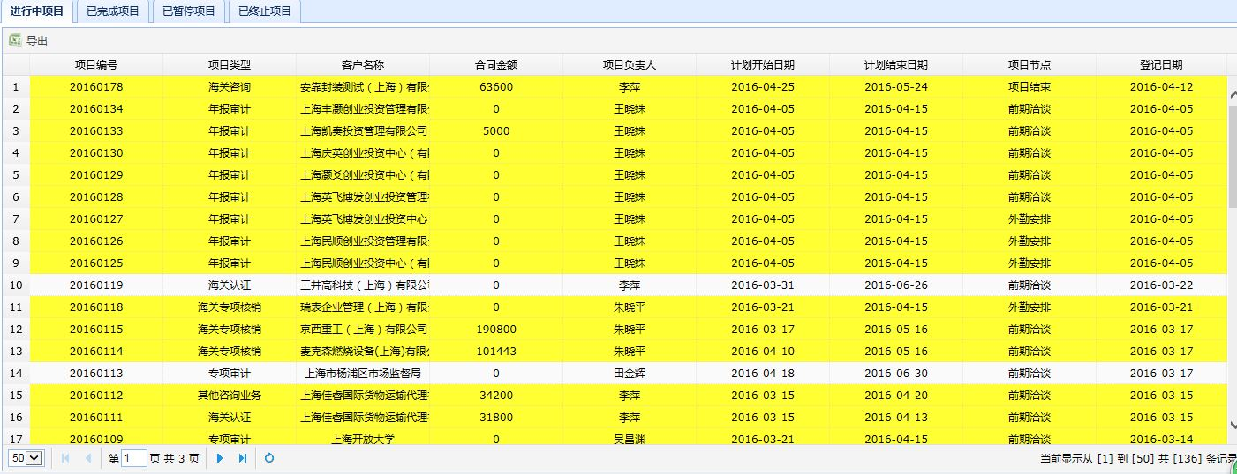
 | 统计报表 应收款报表 项目台账报表 项目奖金报表 项目结算报表 员收入报表 人事信息报表

项目奖金报表
返回

 | 统计报表 应收款报表 项目台账报表 项目奖金报表 项目结算报表 员收入报表 人事信息报表

点击加好能展开该项目有哪些拿到了奖金及多少奖金

员工收入报表
返回

 | 统计报表 应收款报表 项目台账报表 项目奖金报表 项目结算报表 员工奖金报表 人事信息报表

点击加号能展开该员工的所有奖金明细

